Couverture

Document Unique d’Évaluation des Risques Professionnels en Administration Centrale
(DUERP AC)
Version de juin 2024

Table des matières
Table des matières
1. Le document unique d’évaluation des risques professionnels (DUERP), qu’est-ce que c’est ?
Cadre réglementaire
Caractéristiques du DUERP
Évolution de la démarche
Le périmètre
2. Référentiel
Lexique
Unités de travail
Risques professionnels
3. Cartographies
a. Risques communs par direction
b. Risques spécifiques par unité de travail
c. Risques spécifiques par direction
d. Sites et directions
4. Grille des risques communs
5. Grilles des risques spécifiques

1. Présentation de la démarche
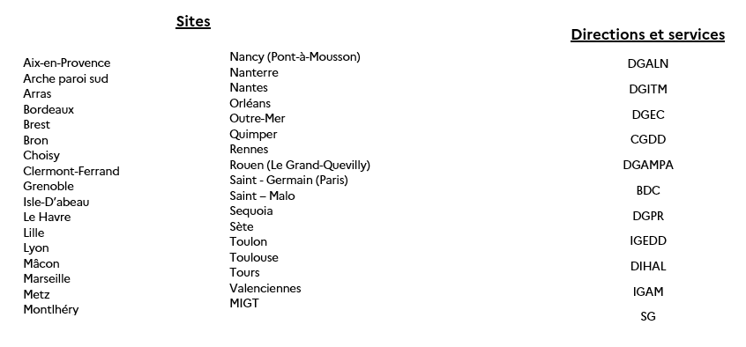
1. Le document unique d’évaluation des risques professionnels (DUERP), qu’est-ce que c’est ?
Cadre réglementaire
Conformément à l’article L4121-3 du Code du travail, le Document Unique d’Evaluation des Risques Professionnels (DUERP) ou Document Unique (DU) est le résultat d’un travail d’analyse et de prévention permettant aux employeurs d’effectuer un diagnostic des risques professionnels présents au sein de leur structure.
En s’engageant dans cette démarche clé de prévention, les chefs de service répondent à leur obligation de « veiller à la sécurité et à la protection de la santé des agents placés sous leur autorité ».
En application de l’article L. 4121-3-1 du Code du travail, le DUERP devra être mis à jour au moins une fois par an et assurer la traçabilité collective de l’exposition des agents aux risques professionnels. Le DUERP devra également être actualisé lors de toute décision d'aménagement important modifiant les conditions de santé et de sécurité ou des conditions de travail. Mais aussi, lorsqu'une information supplémentaire intéressant l'évaluation dans une unité de travail est recueillie.
Par ailleurs, le DUERP sera tenu à disposition des travailleurs, aux membres du CSA, au service de prévention et de santé au travail ainsi qu’aux inspecteurs santé sécurité au travail conformément à l’article R. 4121-4 du Code du travail. Les salariés et anciens salariés auront accès aux versions du DUERP en vigueur durant leur période d’activité, sous une forme dématérialisée sur un portail numérique à minima pendant 40 ans.
Caractéristiques du DUERP
Le DUERP doit contenir un répertoire des risques identifiés dans chaque unité de travail de la structure et une synthèse des résultats d’une évaluation des risques professionnels auxquels sont exposés les agents.
Dès 50 salariés, cette évaluation des risques professionnels devra déboucher sur un Plan Annuel de Prévention des Risques Professionnels et d’Amélioration des Conditions de Travail (PAPRIPACT) qui aura pour vocation de proposer des actions à mettre en œuvre pour réduire les risques professionnels identifiés, améliorer les conditions de travail des agents et en assurer le suivi.
Évolution de la démarche
Depuis 2017, le DUERP d’administration centrale, est le fruit d’un travail collectif mené par les conseillers de prévention, les référents « Document unique (DU) » de chaque direction d’AC. Ce document, composé de tableaux de bord propres à chaque direction, est actualisé annuellement et fait l’objet d’une présentation en Formation spécialisée santé sécurité et conditions de travail de l’Administration centrale (ex CHSCT d’AC désormais FSSSCT-AC).
Cet exercice, très lourd pour les services, a mis en exergue un certain nombre de redondances rendant le document unique peu lisible. Aussi, afin d’en permettre une meilleure lecture, et compréhension pour les agents et les membres de la FSSSCT-AC, il est indispensable de faire évoluer cette démarche collective.
L’objectif étant d’améliorer la lisibilité du document ainsi que sa compréhension en condensant le document tout en conservant l’identification et l’évaluation précise des risques communs pour l'ensemble de l'administration centrale et des risques spécifiques des familles professionnelle présentes en AC.
Le périmètre

2. Le référentiel
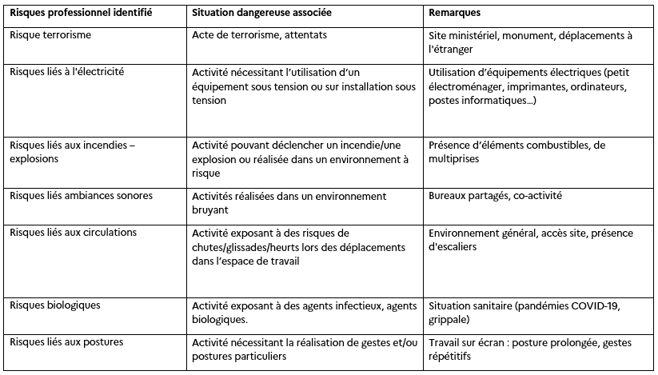
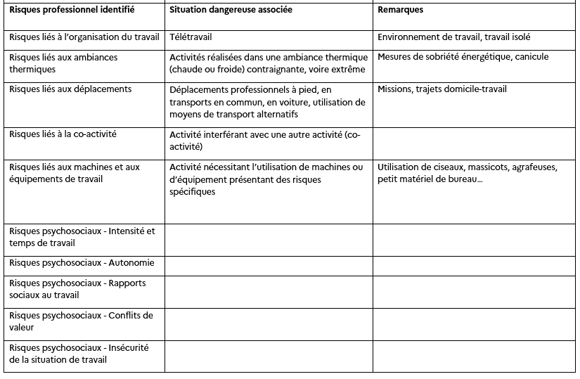
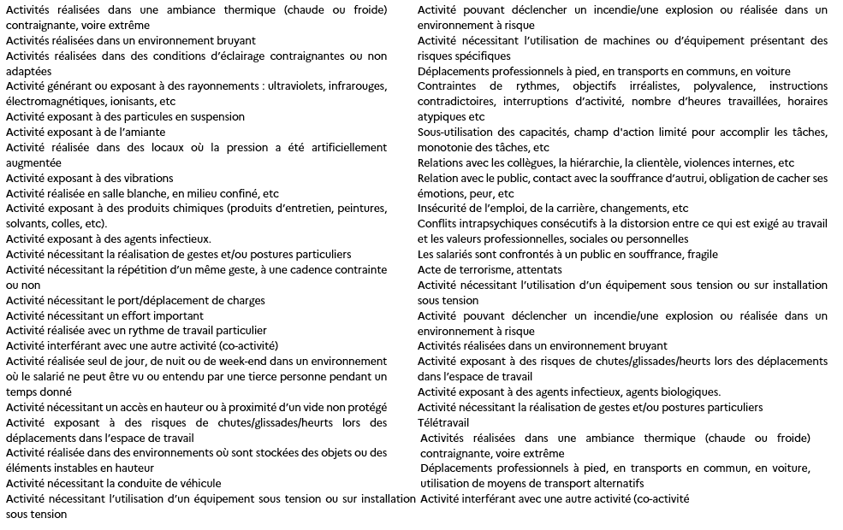
2. Référentiel
Lexique – Définition des rubriques
Unités de travail : Situations de travail présentant les mêmes caractéristiques, dans lesquelles les travailleurs sont confrontés aux mêmes risques. Le découpage de la structure peut se faire par postes, métiers, par services, par localisation.
Famille professionnelle : Groupe de métiers qui exposent les agents à des risques similaires ou à des conditions homogènes d’exposition aux risques. Il s'agit de la première sous – unité de travail du DUERP en AC.
Localisation : Site sur lequel se trouve la famille professionnelle identifiée. Il s'agit de la deuxième sous – unité de travail du DU en AC.
Risque identifié : Risque professionnel auquel les agents d'une même famille professionnelle sont exposés.
Situation dangereuse : Situation de travail durant laquelle l'agent est exposé au danger.
Effectif concerné : Nombre d'agents appartenant à une même famille professionnelle et présent sur le même site, étant exposés au risque identifié.
Gravité potentielle : Mesure du taux d’impact sur la santé. Elle peut être faible, modérée, grave ou très grave.
Fréquence d’exposition : Temps d’exposition au risque. Elle peut être rare, occasionnelle, fréquente ou très fréquente.
Risque brut - Niveau de risque initial : Niveau de risque sans tenir compte des mesures de prévention existantes.
Mesures préventives existantes : Les mesures de prévention déjà mises en place et réellement appliquées pour réduire l'exposition des agents à la situation dangereuse décrite.
Maîtrise du risque : Coefficient et indicateur permettant de calculer le niveau de risque final. Il correspond à l’évaluation de l’efficacité des mesures de prévention existantes sur le risque.
Risque résiduel - Niveau de risque final : Niveau de risque une fois les mesures de prévention mises en place. Attention, le risque résiduel n’est applicable qu’une fois que la mesure de prévention est véritablement effective et suivie.
Mesures préventives proposées : Les mesures de prévention que vous proposez de déployer dans le cadre du plan d'action.
Niveau de maîtrise attendu : Coefficient qui sera obtenu une fois que les mesures proposées seront effectives.
Niveau de risque attendu : Le niveau de risque prévisionnel.
Unités de travail – Familles professionnelles
Risques professionnels
Liste des risques communs :
Liste des risques spécifiques :
Risques liés aux ambiances thermiques
Risques liés aux ambiances sonores
Risques liés aux ambiances lumineuses
Risques liés aux rayonnements
Risques liés aux poussières, fumées, aérosols
Risques liés aux milieux hyperbares
Risques liés aux vibrations
Risques liés aux environnements à atmosphère contrôlée
Risques liés aux produits chimiques
Risques biologiques
Risques liés aux postures
Risques liés aux gestes répétés
Risques liés à la manutention manuelle
Risques liés aux autres contraintes physiques marquées
Risques liés aux rythmes de travail
Risques liés à la co-activité
Risques liés au travail isolé
Risques de chute de hauteur
Risques liés aux circulations
Risques liés aux circulations : embarquement, débarquement navire
Risques de chute d'objets, d'effondrement
Risques liés à une activité de conduite
Risques liés à l'électricité
Risques liés aux incendies – explosions
Risques liés aux machines et aux équipements de travail
Risques liés à l'hélitreuillage
Risque terrorisme : Site ministériel, monument, déplacements à l'étranger
Risques de chutes et liés aux circulations : Déplacements professionnels
Risques psychosociaux
Risques psychosociaux - Intensité et temps de travail
Risques psychosociaux - Autonomie
Risques psychosociaux - Rapports sociaux au travail
Risques psychosociaux - Conflits de valeur
Risques psychosociaux - Insécurité de la situation de travail
Risques psychosociaux - Exigences émotionnelles
Liste des situations dangereuses :

Assistant-secrétariat
Assistant de service social
Audit : Auditeur sûreté portuaire - Chargé d’audit - Chargé de contrôle interne - Enquêteur- Inspecteur - Inspecteur barrage ou digue
Cadre de direction / Cadre dirigeant
Cadre sectoriel
Chargé de formation – Assistant formation
Chargé de mission - Chargé d’affaire
Chargé de mission sécurité nucléaire
Chargé d’étude
Chargé de veille médias
Chargé de projet - Chef de projet
Communication : Animateur de réseaux sociaux - Attaché de presse – Chargé d’événementiel – Chargé de communication – Chargé de contenu éditoriaux – Community manager –Journaliste reporter – Monteur – Photographe Vidéaste – Responsable de communication de crise
Comptabilité : Gestionnaire comptable, Gestionnaire de dépense de fonctionnement, Gestionnaire budgétaire,
Conducteur auto - Régulateur de conducteur auto
Conseil : Conseiller étude et analyse - Conseiller spécial - Consultant en accompagnement - Coach
Conseiller de prévention
Courrier : Agent de courrier, Appariteur, Gestionnaire d’expédition des courriers
Directeur de produits - Directeur de projet
Documentaliste – Archiviste

Gestionnaire – Gestionnaire RH - Assistant greffe –
Gestionnaire de déplacement – Gestionnaire de protocole
Huissier
Informatique : Administrateur de données – Analyste programmeur – Chargé d'ingénierie d'information - Graphiste - Ingénieur informatique – Informaticien – Technicien informatique – Technicien réseau – Webmestre
Infirmier du travail
Jardinier
Juriste
Logistique : Manutentionnaire, Magasinier, Gestionnaire coordinateur des moyens généraux, Opérateur de diffusion, Opérateur de reprographie
Maintenance : Agent d’atelier serrurerie, Technicien chauffage, Electricien
Métier du bois : Ebéniste, Menuisier
Métier en cuisine : Cuisinier, Chef cuisinier, Chef de rang, Commis, Plongeur
Prévisionniste des crues
Rédacteur - Rédacteur de la commande publique
Réparation automobile : Mécanicien auto – Peintre carrossier
Responsable sectoriel
Sage-femme de prévention
Toutes

